Epidemiologischer Bericht 2
Fallzahlen und prozentualer Anteil der häufigsten Tumorlokalisationen an allen Krebsneuerkrankungen in den Jahren 2018/2019

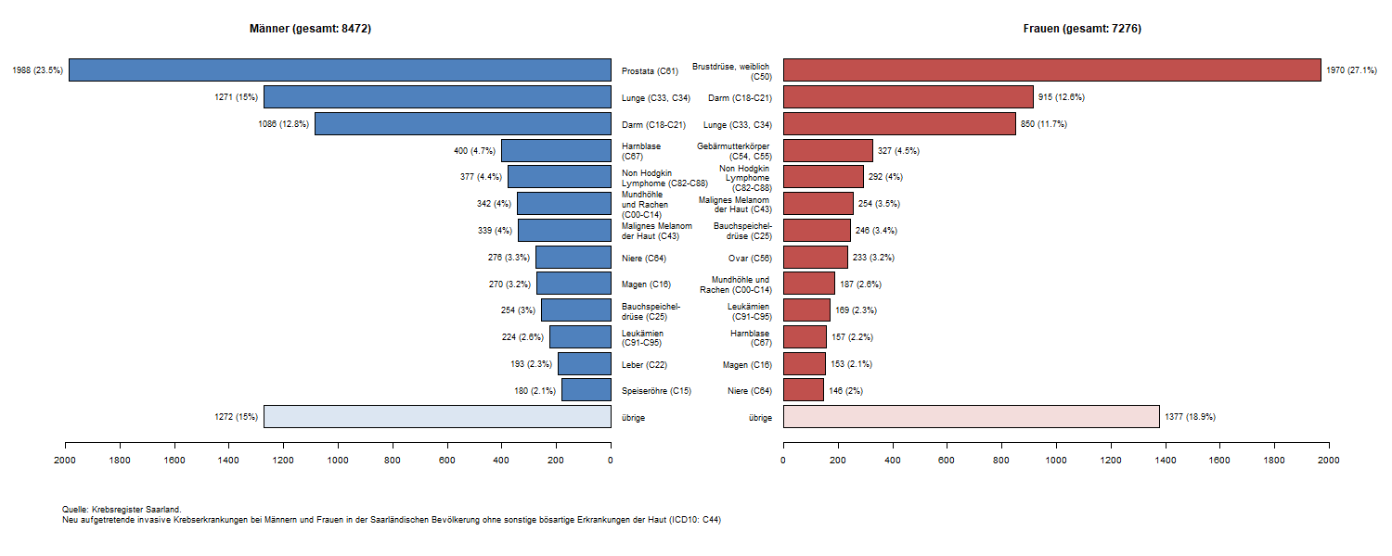

-> Inhaltsverzeichnis

Epidemiologischer Bericht 3
Fallzahlen und prozentualer Anteil der häufigsten Tumorlokalisationen an allen Krebssterbefälle in den Jahren 2018/2019

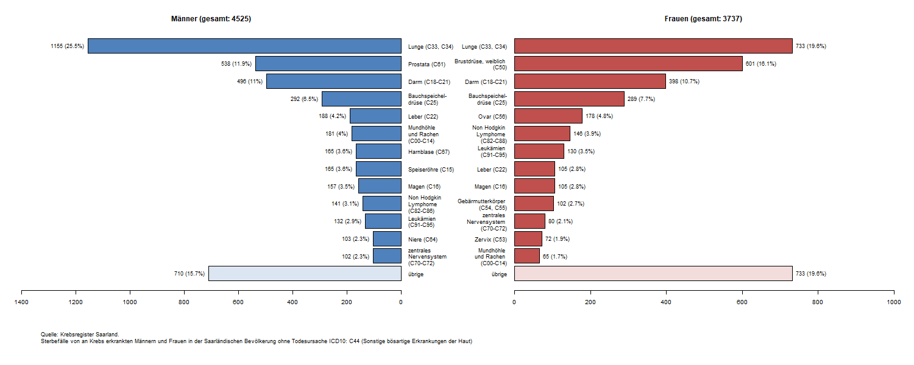

-> Inhaltsverzeichnis

Epidemiologischer Bericht 4
Alterspezifische Inzidenzraten im Zeitraum 2018/2019 und im Zeitverlauf

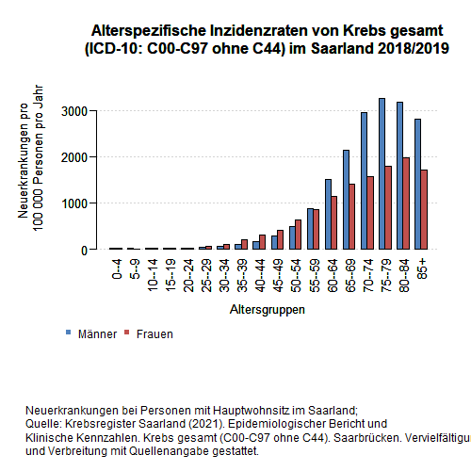
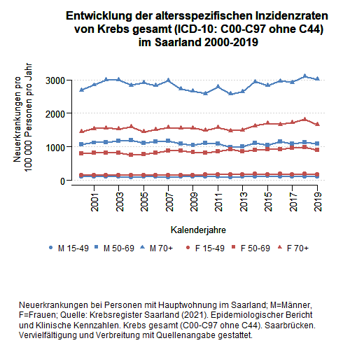

-> Inhaltsverzeichnis

Epidemiologischer Bericht 5
Altersstandardisierte Neuerkrankungs- und Sterberaten im Zeitverlauf

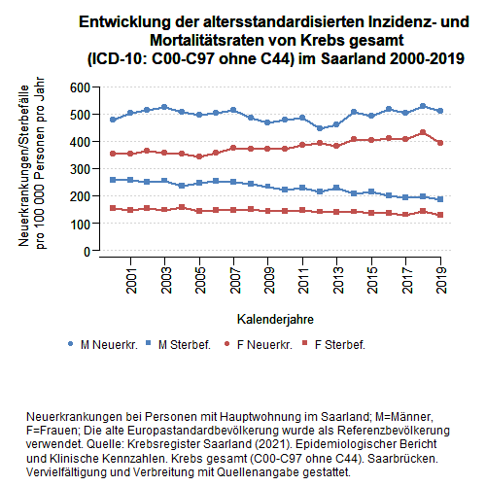

-> Inhaltsverzeichnis

Epidemiologischer Bericht 6
Gesamtüberleben und tumorspezifisches Überleben im Zeitraum 2015-2019

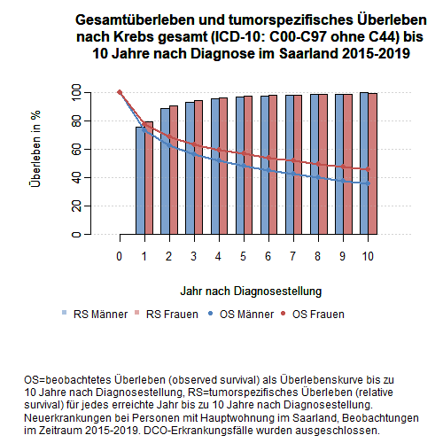

-> Inhaltsverzeichnis

